Hugging account
Sign Up
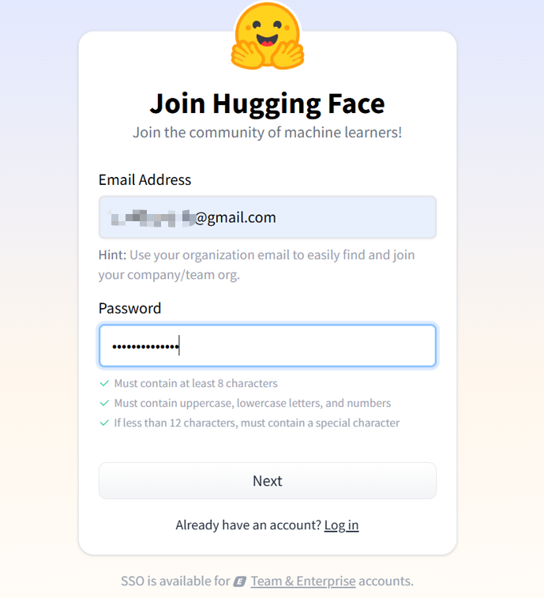

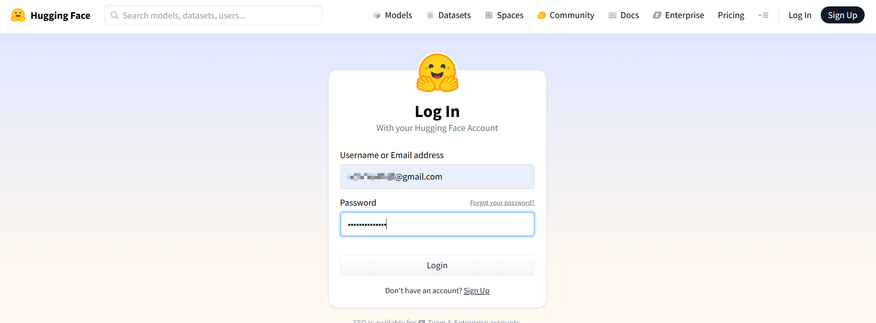
login

HFTokenの作成&hf cli login
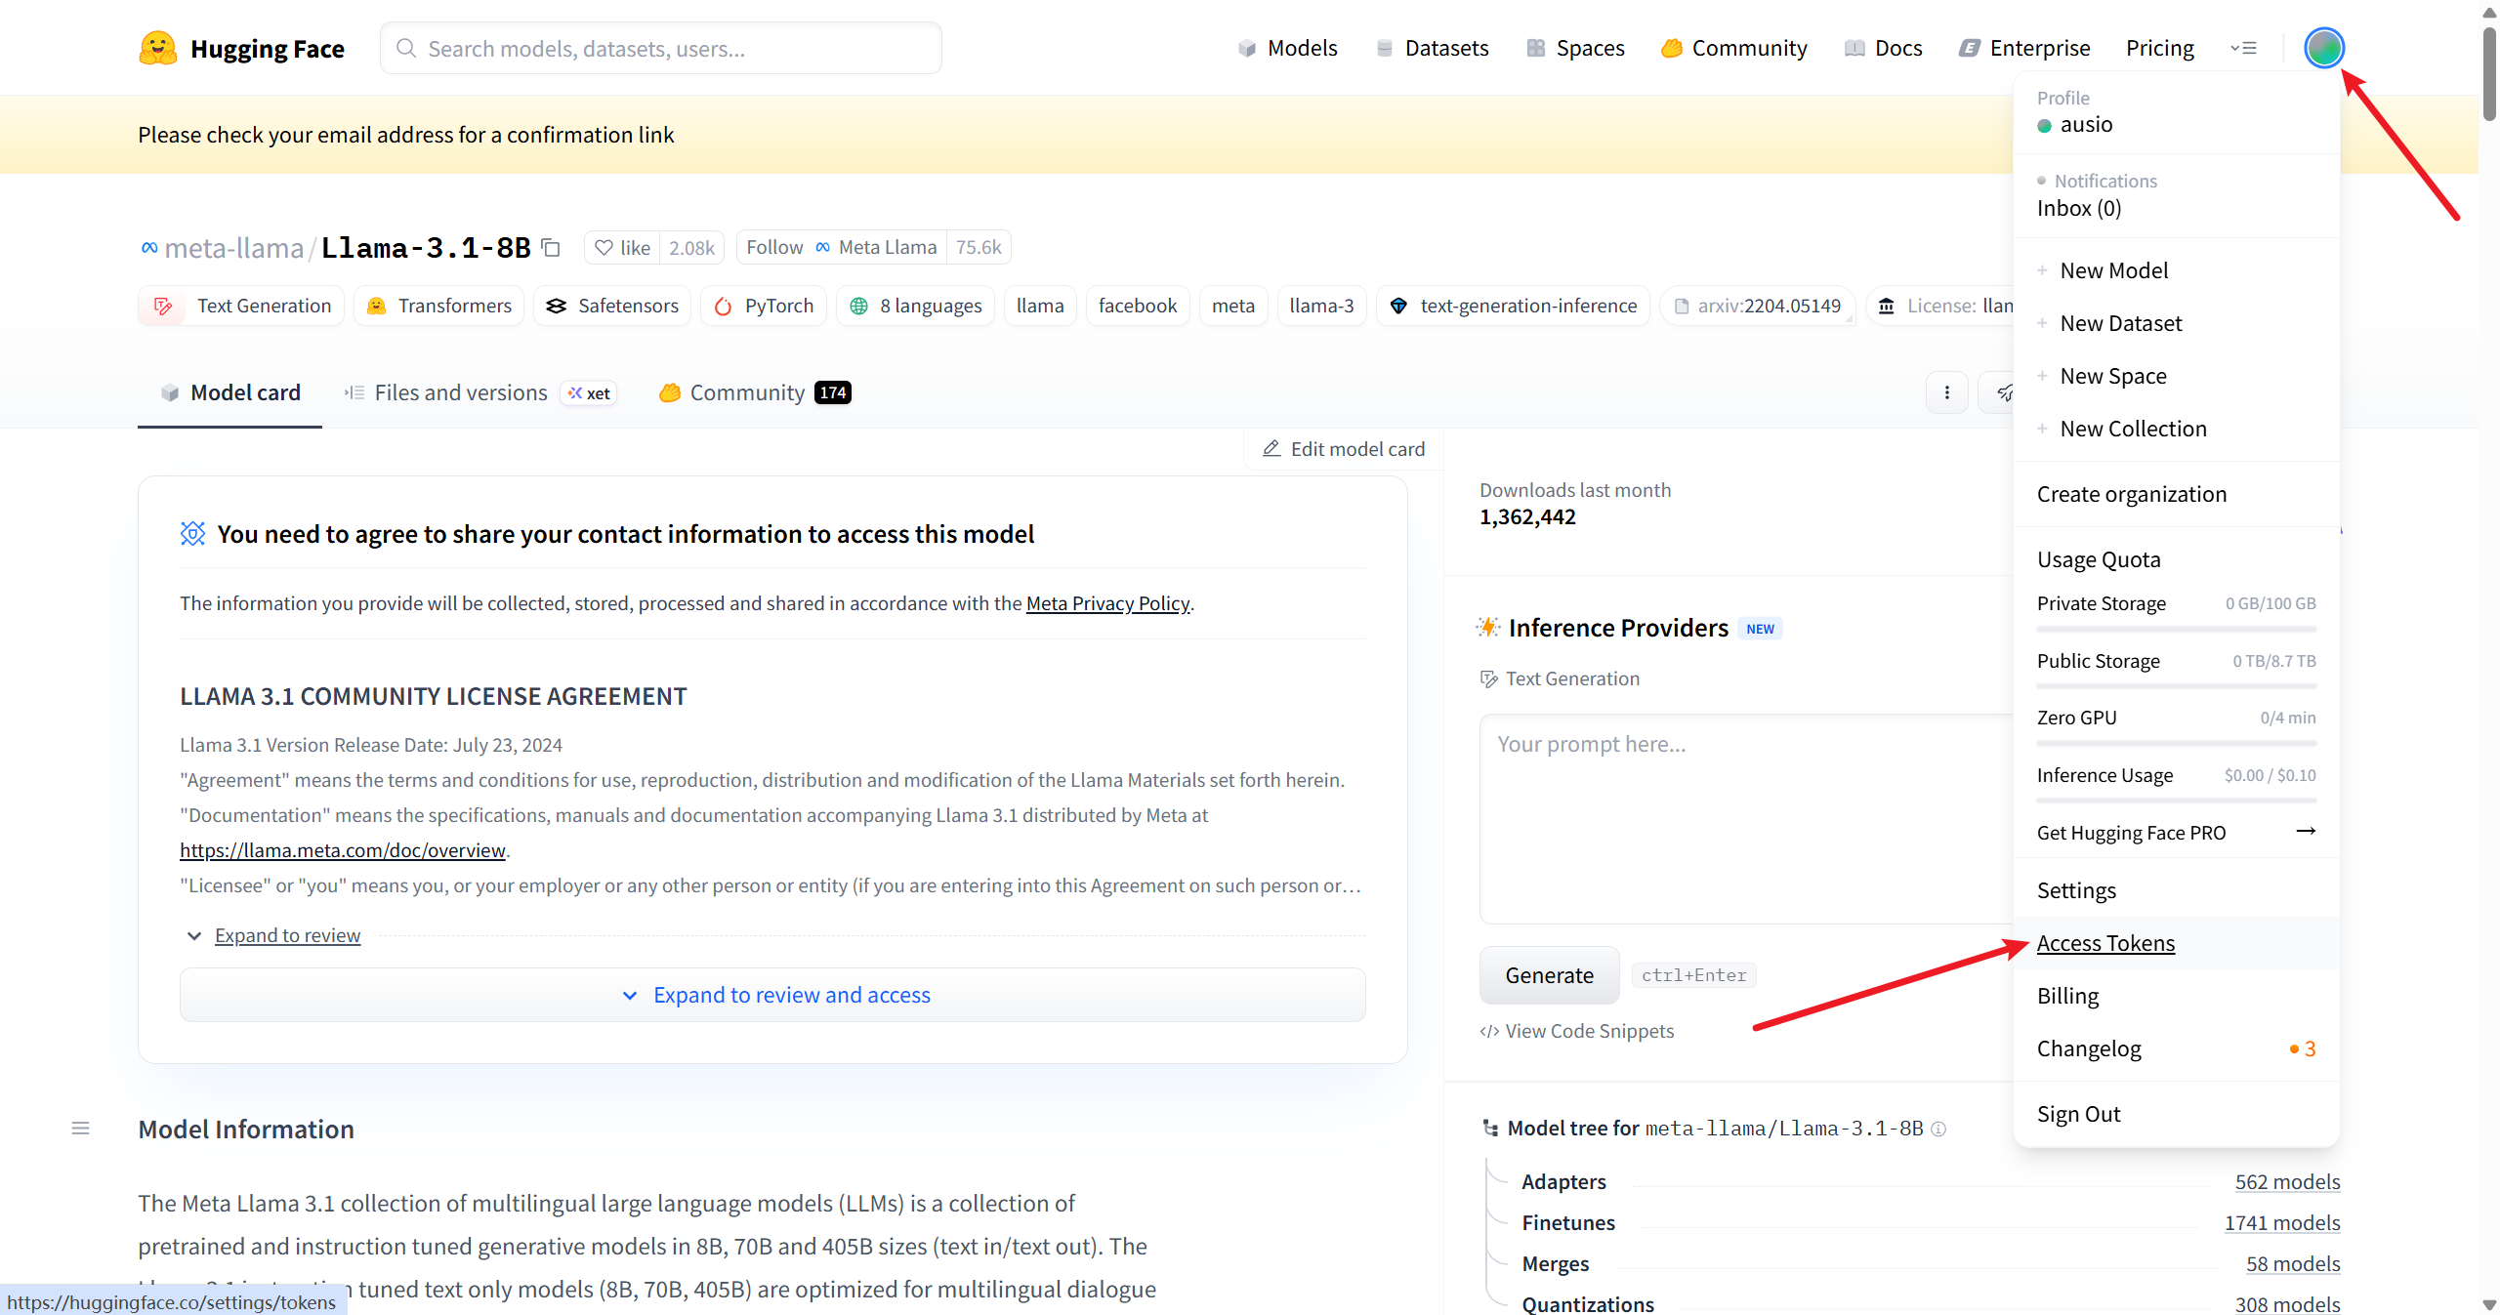

新規ユーザーの場合、「Create New Token」はクリックできません。
事前にメールにて本人確認を完了してからクリックしてください。
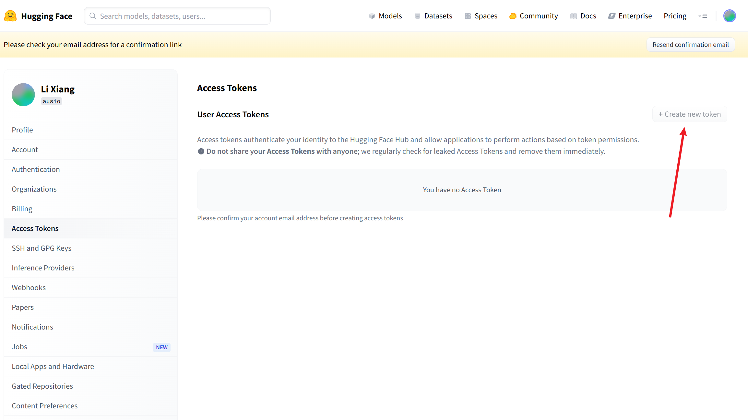

メールにて本人確認
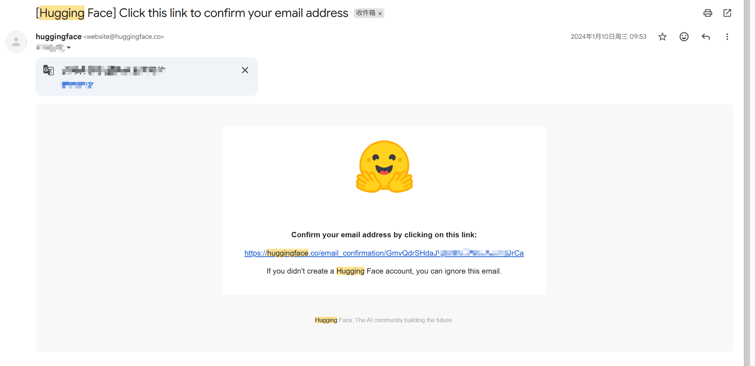

再度「Create New Token」

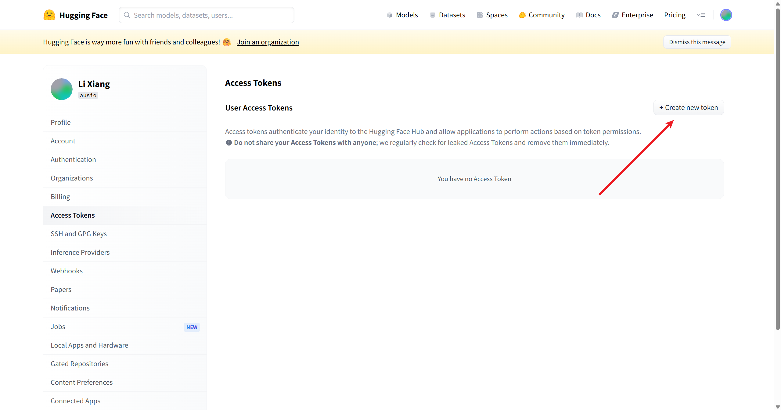

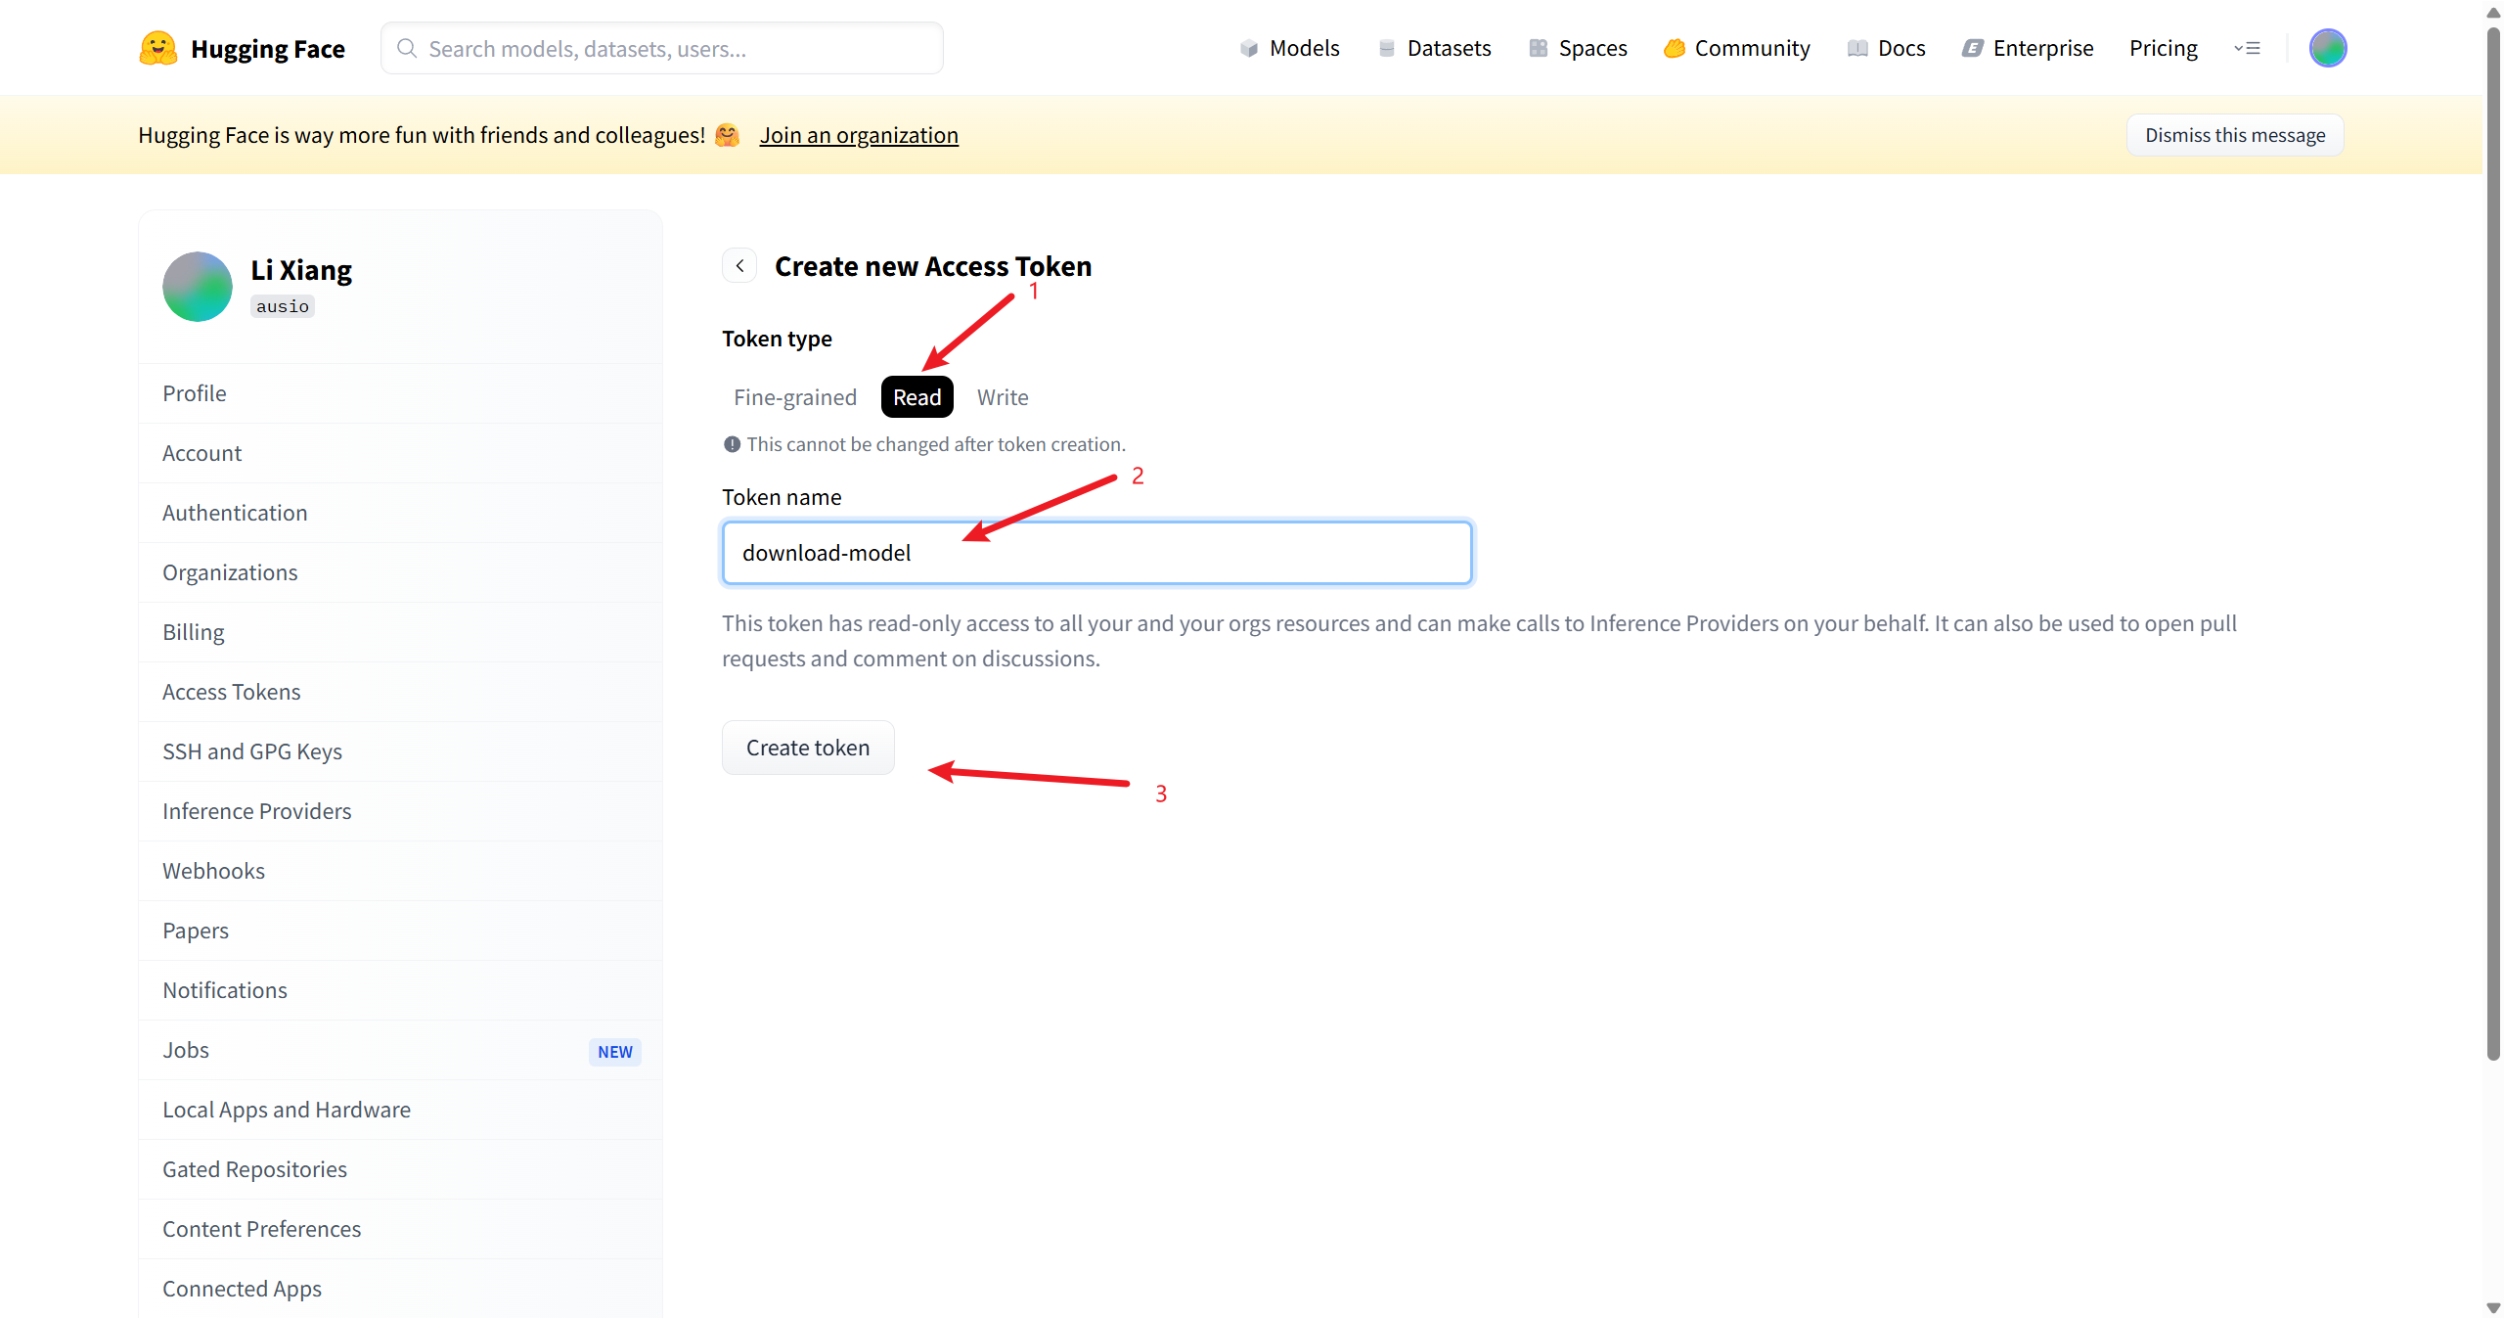

 | 必ず「Copy」をクリックしてトークンをコピーしてください。
 | トークンは一度しか表示されないため、後から再表示することはできません。
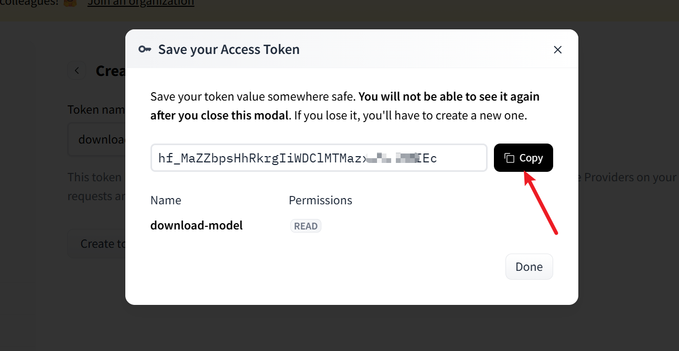

 | hf cli login
 |  | コマンドプロンプト（cmd）を起動し、以下のコマンドを入力してください。

 |  | hf auth login

Llama model
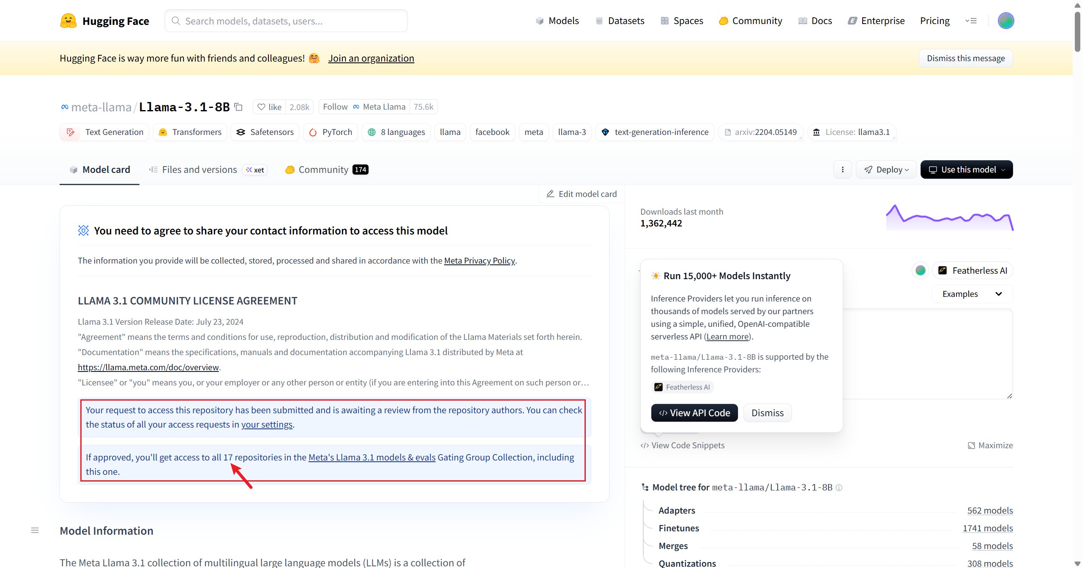
hf dowmload
 | set HF_DEBUG=1
 | hf download --local-dir D:\tmp\models meta-llama/Llama-3.1-8B
 | Access Token を利用していない場合：
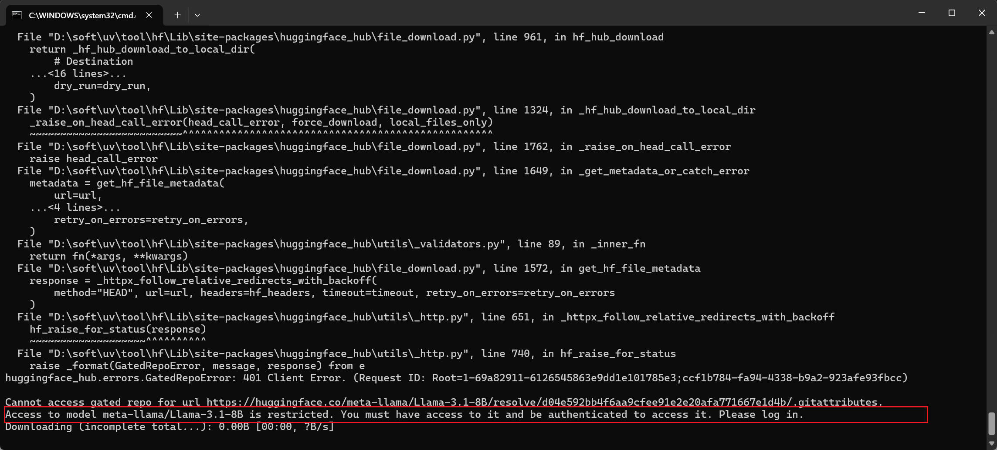

 | Access Token を利用している場合：
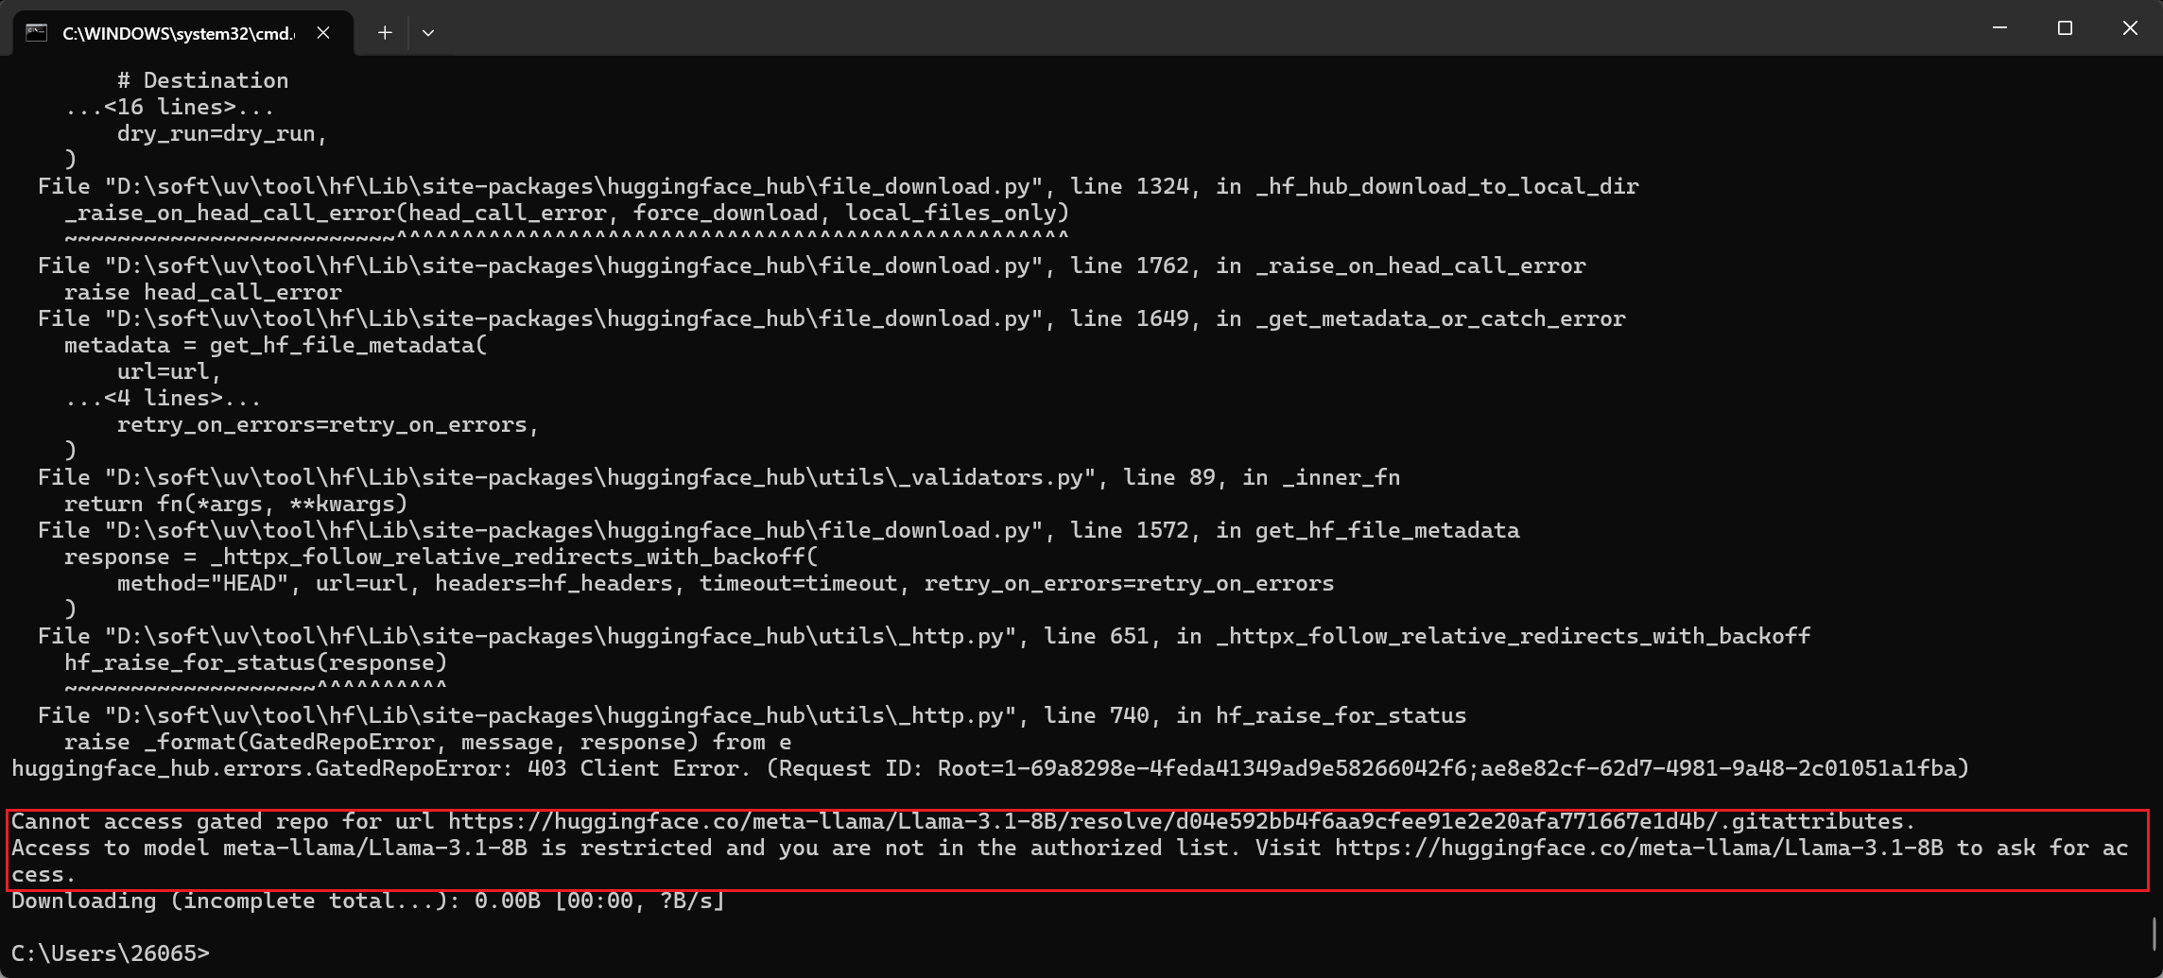

Access Token を使用した場合にエラーが発生する場合は、
事前に Hugging Face のページにてアクセス申請を行う必要があります。

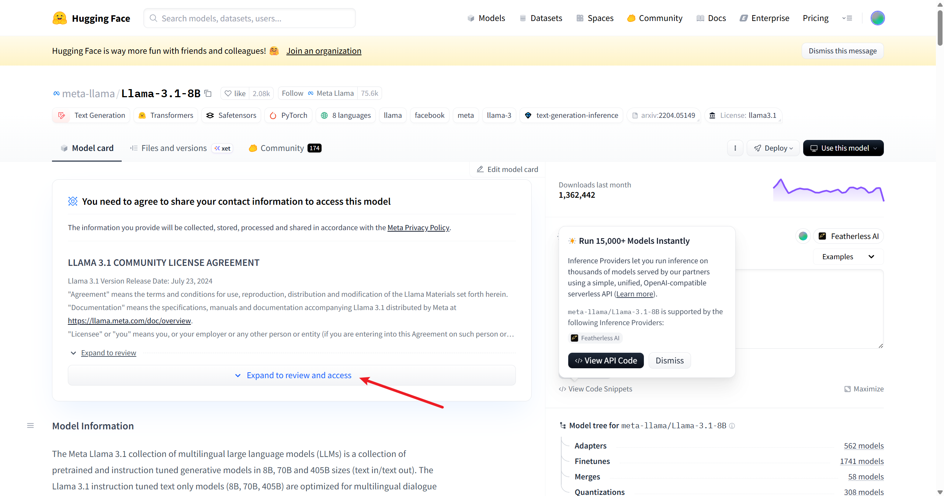

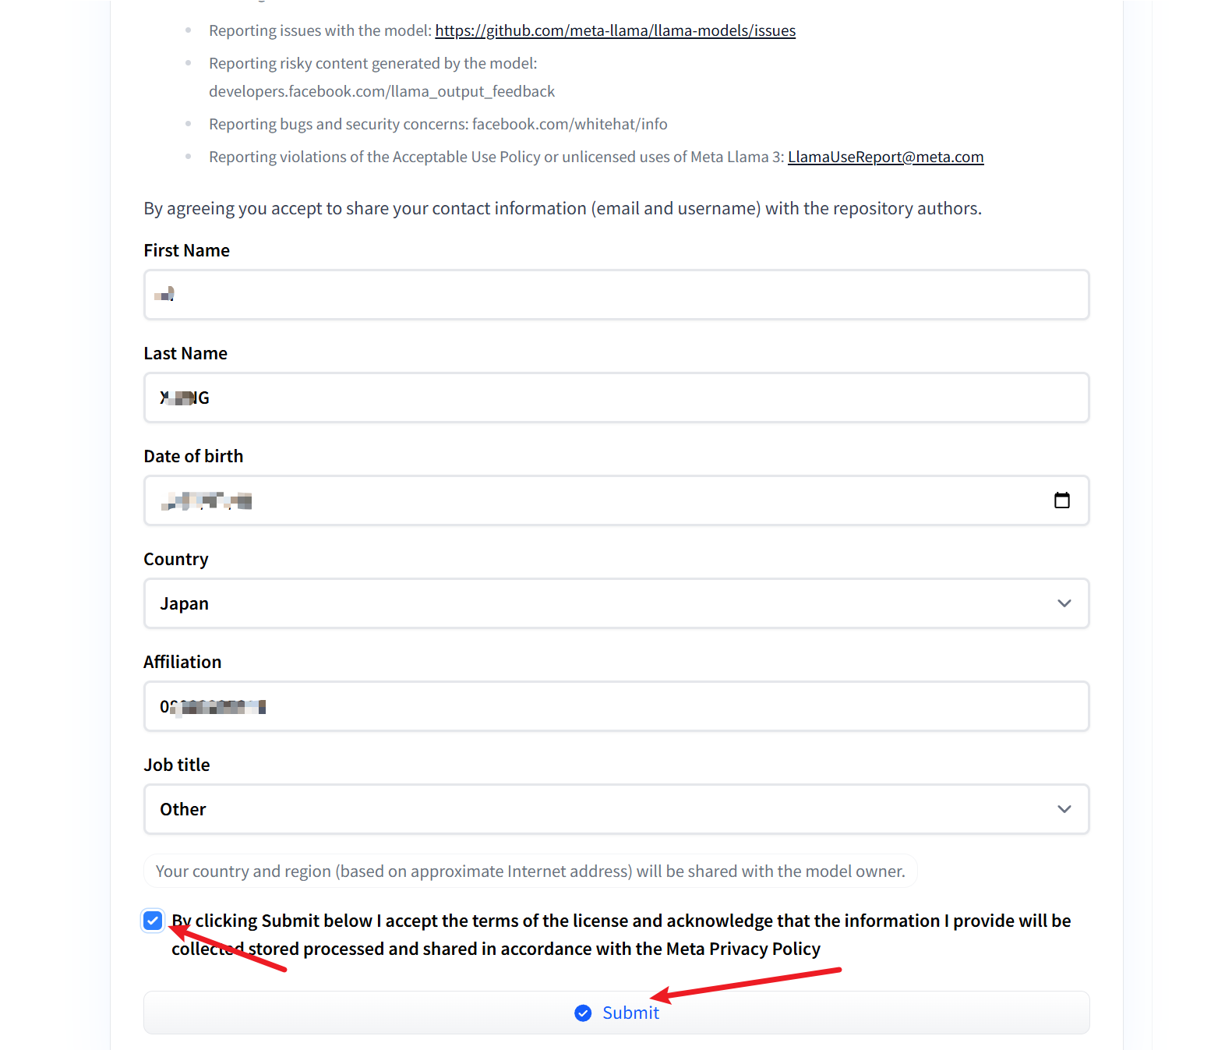

meta-llama3.1 シリーズは、一度アクセス申請を行えば、
meta-llama3.1 系の 17 個のモデルをダウンロードすることができます。

可能であれば、Llama 3.2 についてもアクセス申請を行ってください。
1B (meta-llama/Llama-3.2-1B)モデルは実験用途に利用しやすいためです。

gpt-oss
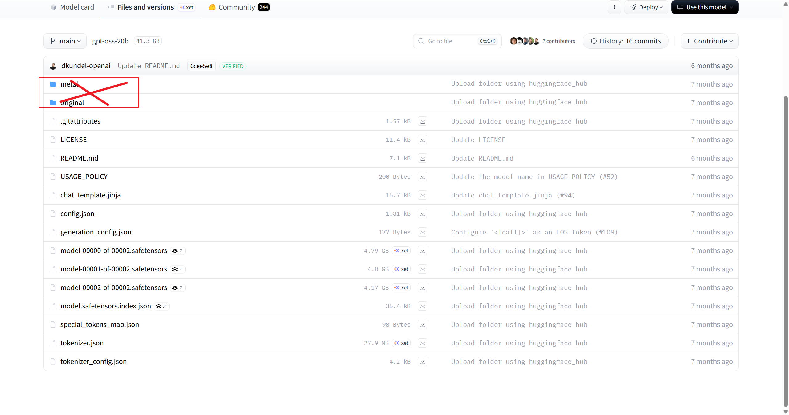
gpt-oss は事前申請が不要です。
モデルをダウンロードする際は、「metal」および「original」ディレクトリを除外してください。

 | hf download openai/gpt-oss-20b \
 | --local-dir D:\tmp\models\gpt-oss-20b \
 | --exclude "metal/*" \
 | --exclude "original/*"

gemma
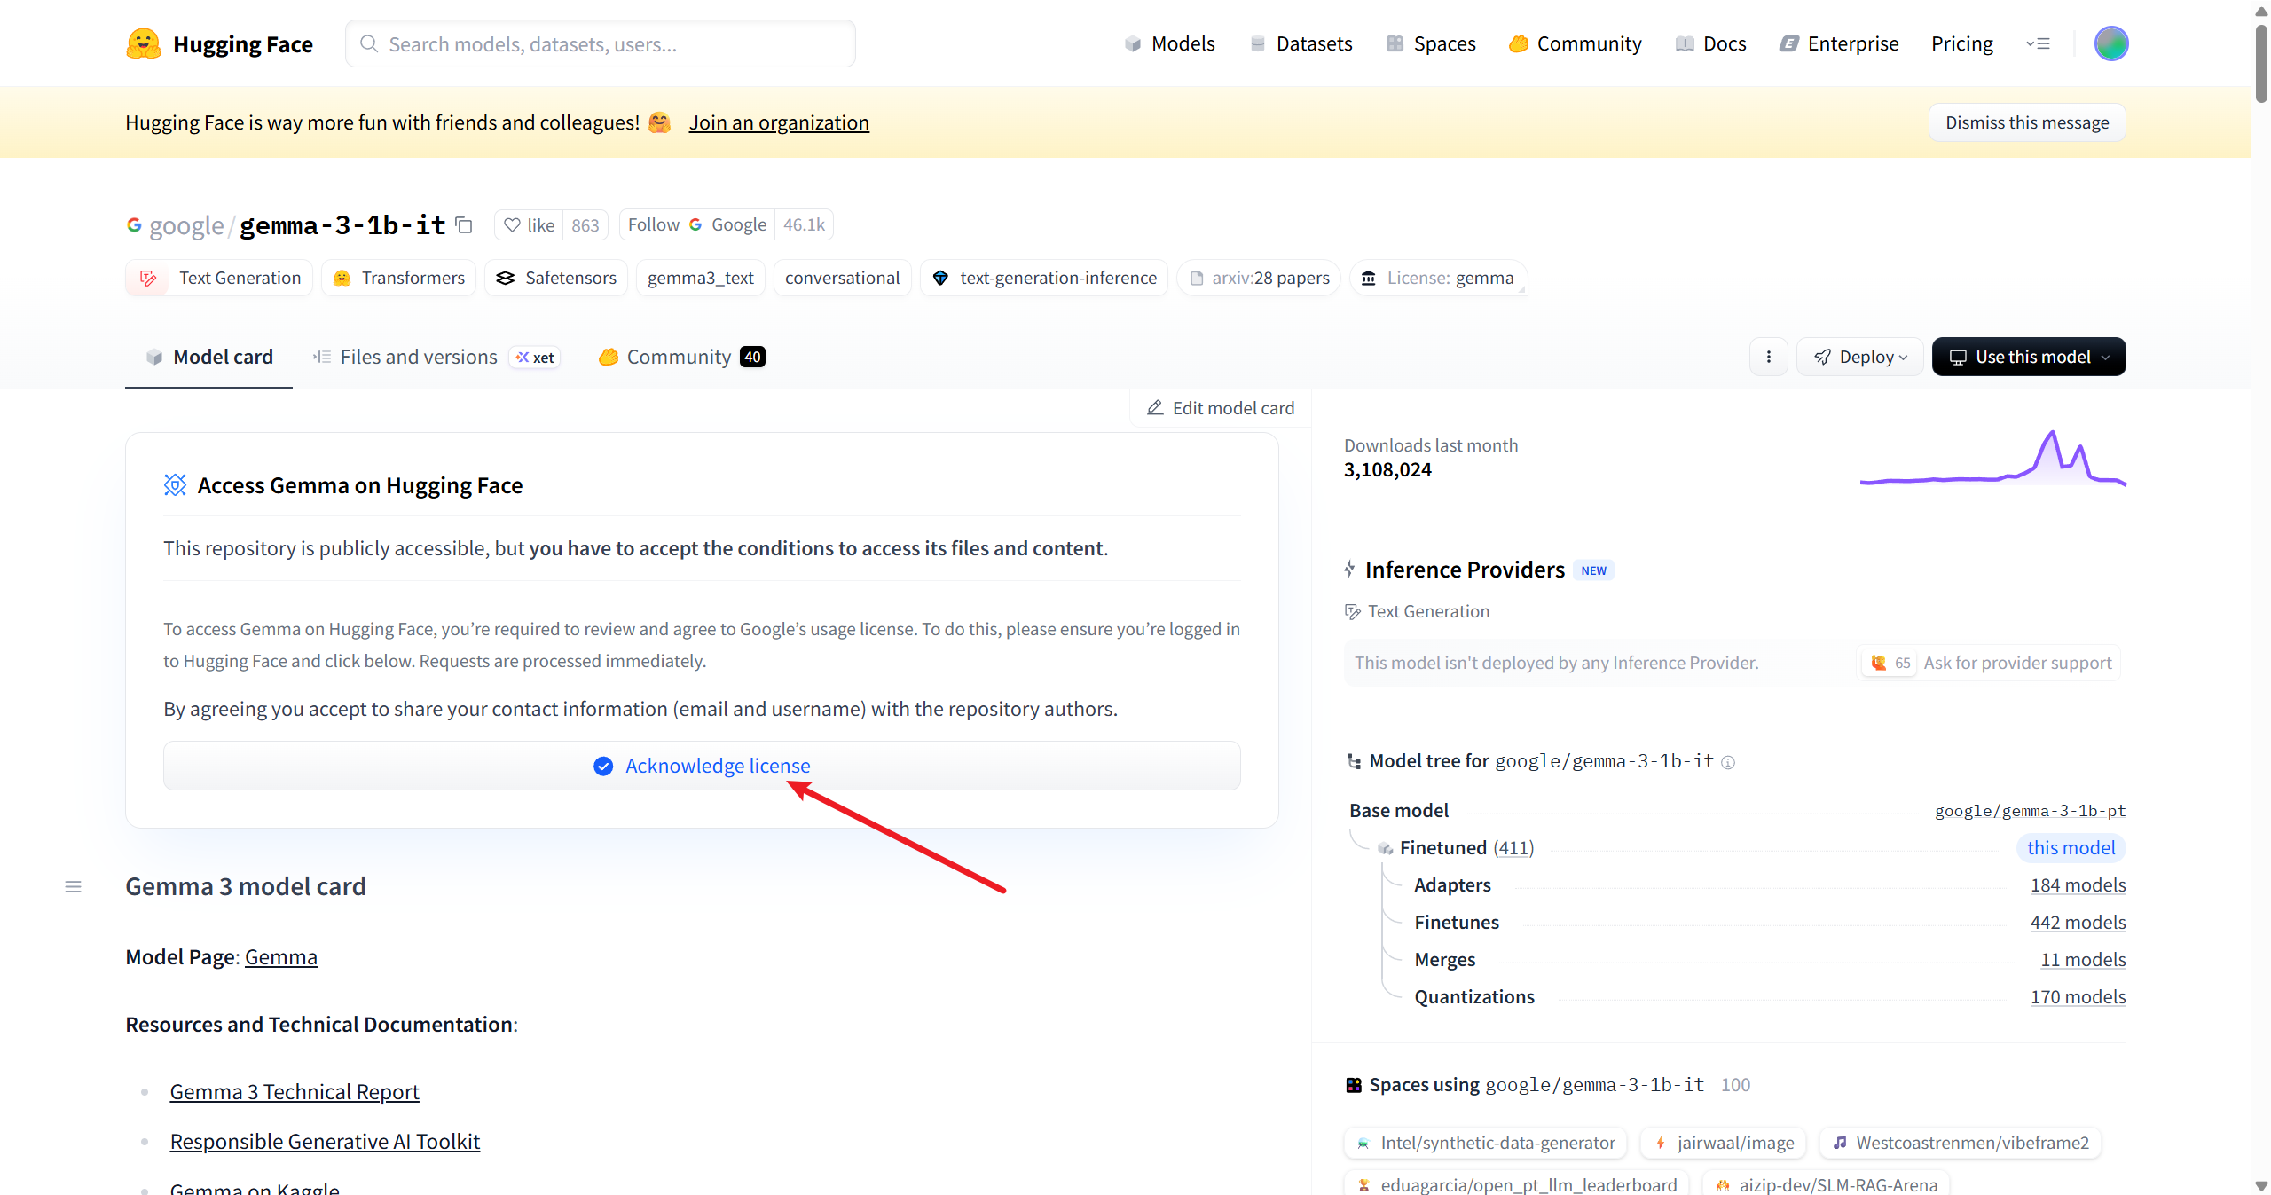
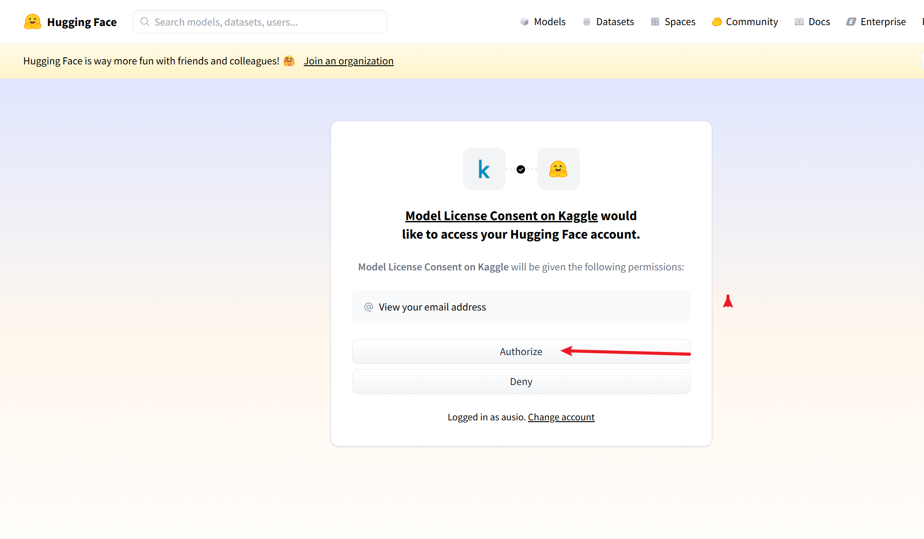
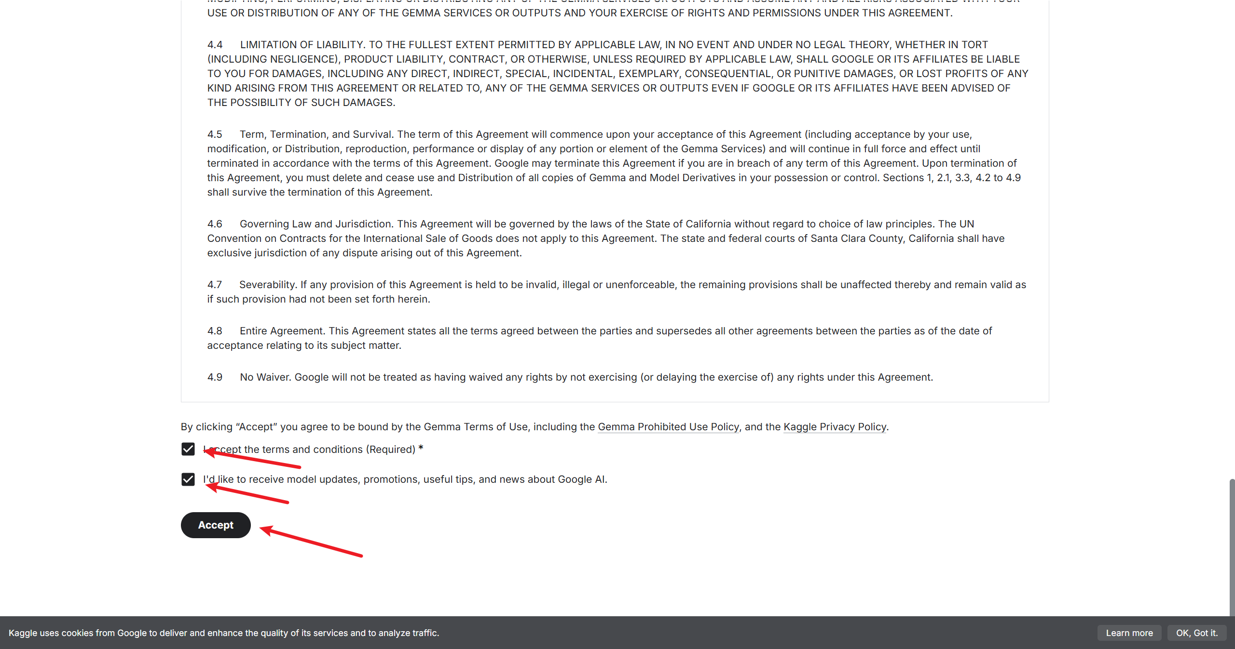
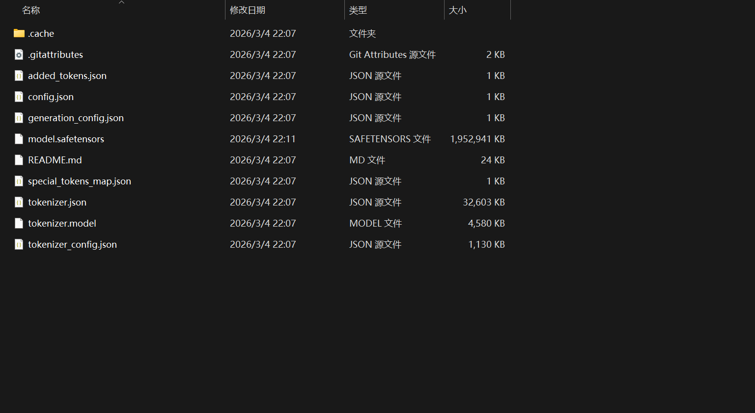
事前申請

